Лист1
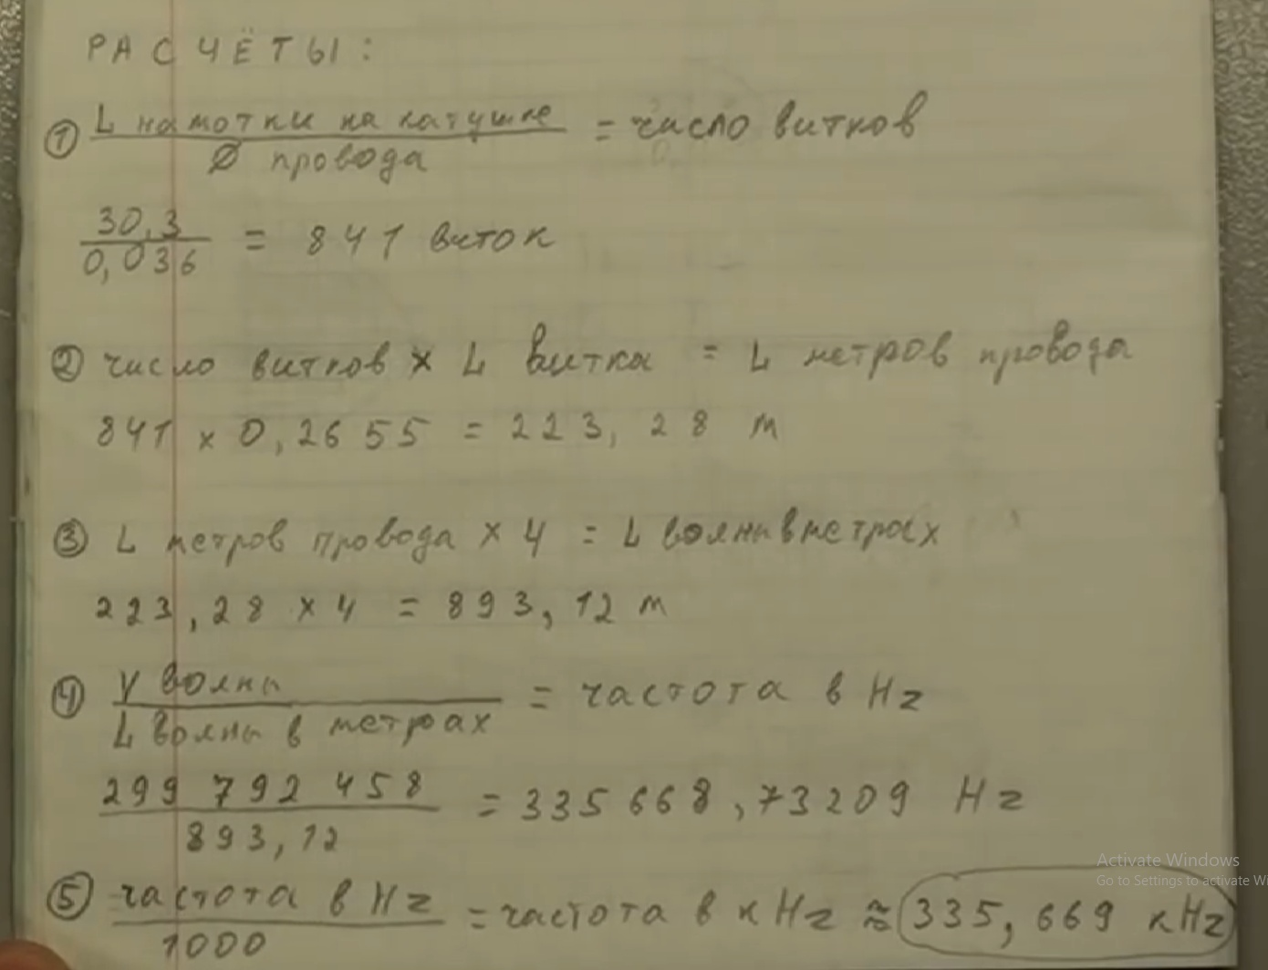
 | Скорость света | 299792458 | м/с
 | Длина намотки | 243 | мм | 24.3 | м
 | Диаметр провода | 0.27 | мм | 0.027 | см
 | Длина витка | 34.65 | см | 0.3465 | м

1 | Кол-во витков | 900
2 | Длинна провода | 311.85
3 | Длинна волны | 1247.4 | 623.7
4 | Частота | 240333.86083 | 480667.72166
5 | kHz | 240.33386083 | 480.66772166

